注文書
◆ 卒業証書注文書 |  |  |  | ◆ 卒業証書記載事項
発注日 | 名入れ |  |  | 学校名
 | あり なし |  |  | （○○県〇〇郡○○市町村立〇〇〇学校
 |  |  |  | 等必要なものすべて）
学校名 | 人数
 |  | 名
 |  |  |  | 校長氏名
学校住所 | 証書サイズ
 | A3 | A4
 |  |  |  | 卒業式年月日
担当者名 | 文字（A4の場合）
 | 縦書き | 横書き
 |  |  |  | 生年月日書式
担当者名ふりがな | 保護者確認用プリント |  | ※1 サンプル | 和暦 西暦
 | 配布日 |  | ※1-1

連絡先TEL | 回収締切日 |  | ※1-2 | ◆ 必要なデータ
 |  |  |  | 本データ（卒業証書注文書）
 |  |  |  | 生徒データ（Excelフォーマット ※2）
連絡先メールアドレス | 提出書類（専用請求書等） |  |  | 学校印 ※3 | 仕上りサンプル
 | なし |  |  | 校長印 ※3
 | あり |  |  | 割印 ※3
納品先住所
学校に納品 |  |  |  | ※2 生徒データ入力用フォーマットは
下記に納品 | 請求書宛名 |  |  | HPよりダウンロードをお願いします。
 | 学校名
（宮城県外の方は県から入力してください） | 下記 |  |  | ◆ その他連絡事項

納品希望日

◆確認事項
＜仕上りサンプル（A3）＞
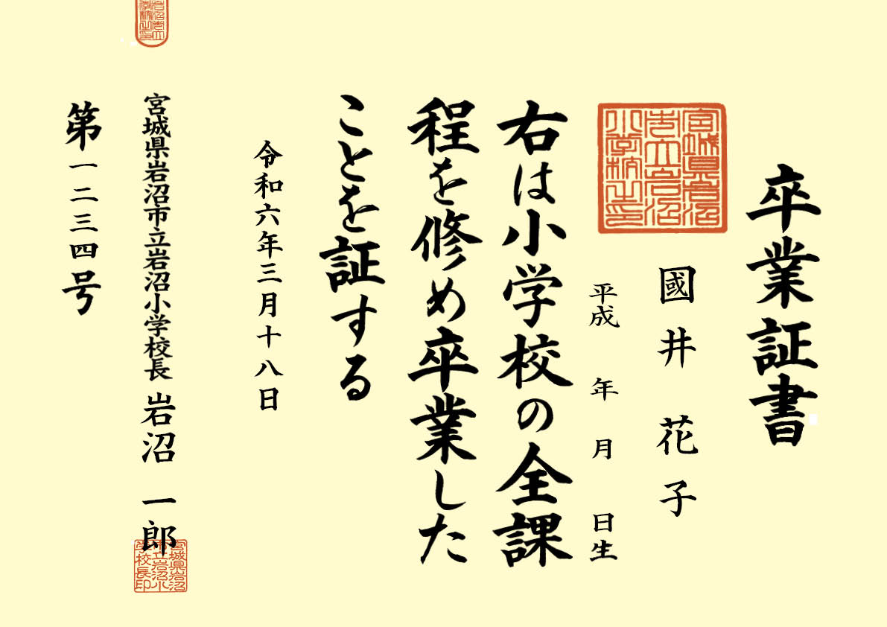
 |  | ※3
 |  | 学校印、校長印、割印は白い紙に押印の上、PDFにしてお送りください。

 |  | 台紙はPHO淡クリームを使用します。

 |  |  | ※1＜保護者確認用プリントサンプル＞
 |  |  | PDFデータをお送りしますので、学校で印刷をして
 |  |  | 保護者様に確認をお願いしてください。
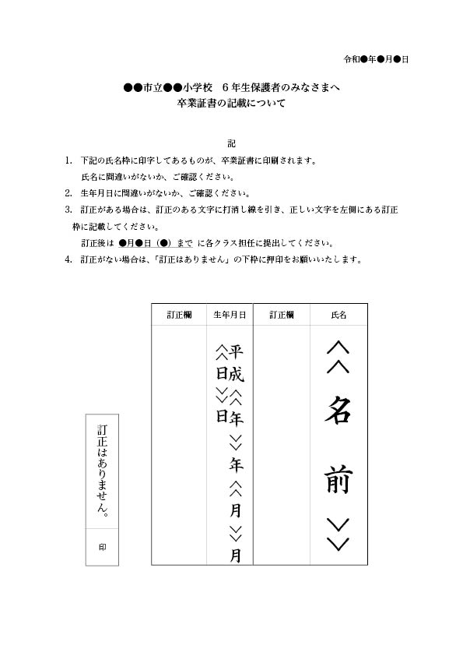
 |  |  |  |  |  | ※1-1
 |  |  |  |  |  | 配布日

＜名入れ校正サンプル＞
証書番号と、保護者確認後の氏名、生年月日を入れ込んだ校正紙です。
PDFデータでお送りします。
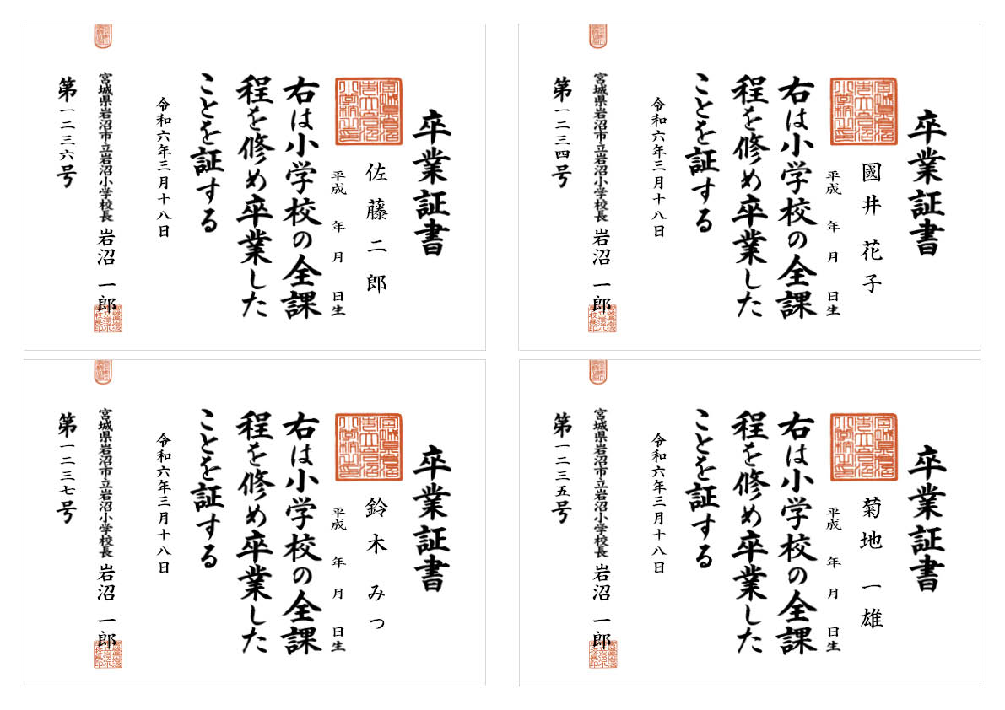
 |  |  |  |  |  | ※1-2
 |  |  |  |  |  | 回収締切日

